Sheet1
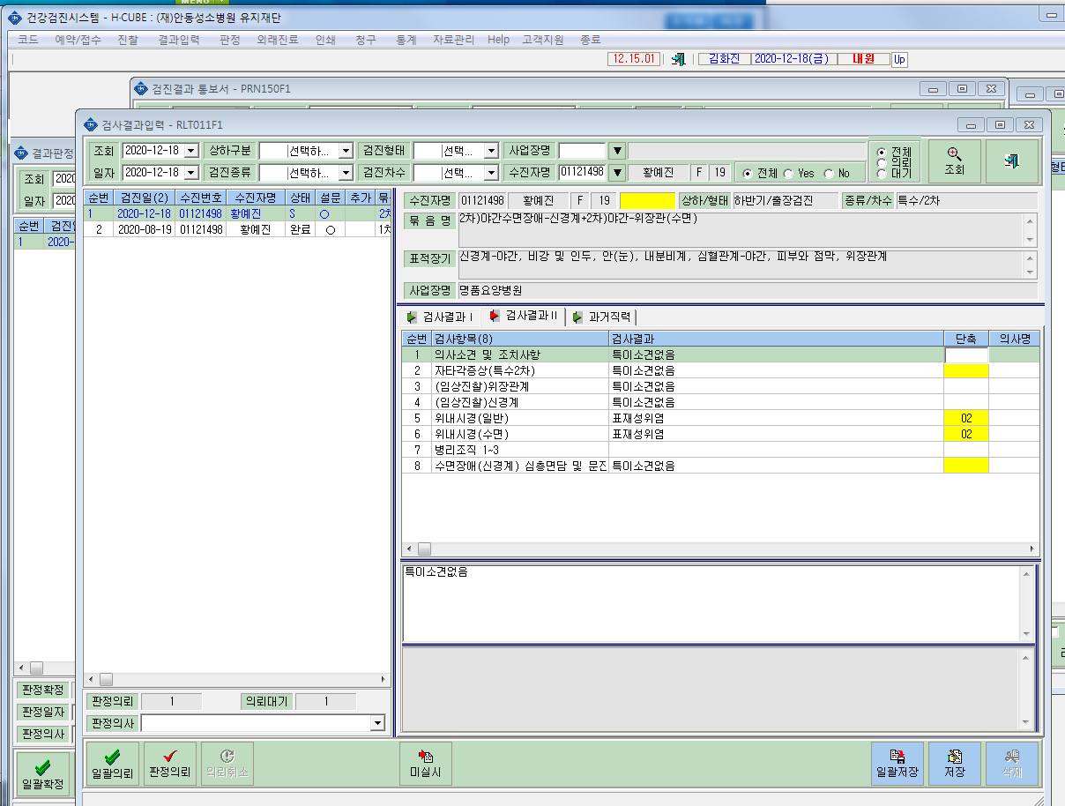
*묶음항목추가로 야간수면장애를 추가하니 수면의 질평가(PSQI). 주간졸립증(ESS)가 결과입력에 적영이 안되고있습니다. 확인부탁드립니다. -기존의뢰내용

